Titel
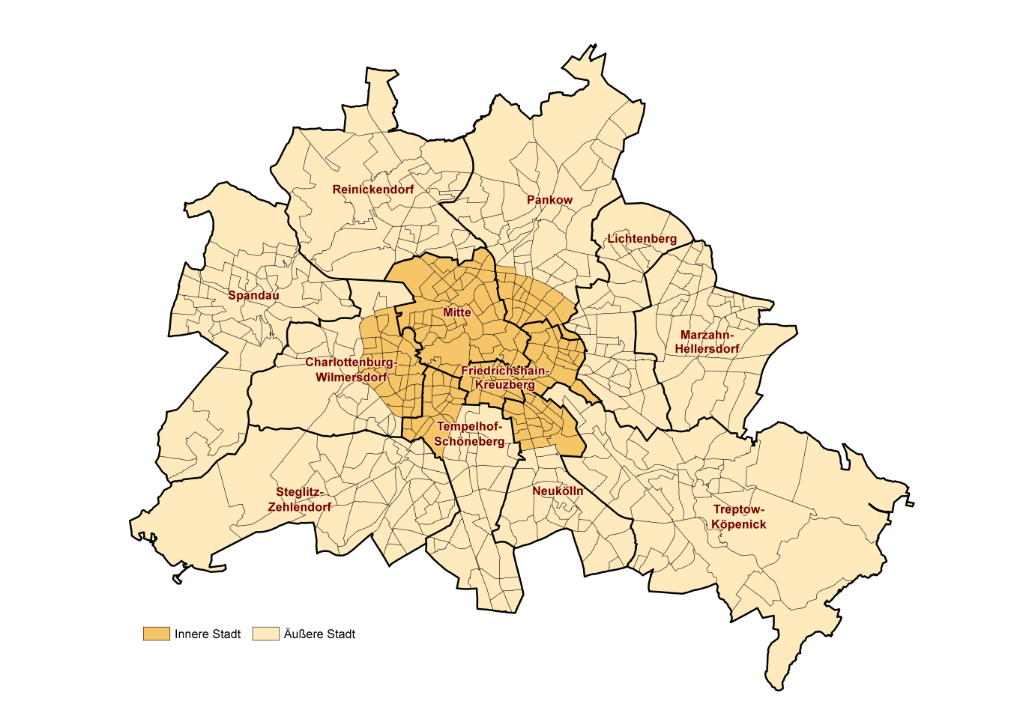
 |  | statistik Berlin Brandenburg
Statistischer
Bericht

 | A I 16 – hj 1/ 21

 | Einwohnerregisterstatistik Berlin 30. Juni 2021

 | Bestand - LOR-Planungsräume

 | Bezirke und Lebensweltlich orientierte Räume (LOR-Planungsräume) von Berlin

Inhaltsverzeichnis
Statistischer Bericht
A I 16 – hj 1 / 21
Inhaltsverzeichnis |  |  |  |  |  | statistik Berlin Brandenburg
 |  | Seite |  |  | Seite

 | Metadaten zu dieser Statistik |  |  | Tabellen
 | (externer Link)
 |  |  | 1 | Einwohnerinnen und Einwohner mit bzw. ohne
 | Systematik |  |  | Migrationshintergrund in Berlin am 30.06.2021
 |  |  |  | nach LOR-Planungsräumen | 16
 | Schlüssel- und Namensverzeichnis der
 | LOR-Planungsräume nach Bezirken | 4 | 2 | Einwohnerinnen und Einwohner in Berlin
 |  |  |  | am 30.06.2021 nach LOR-Planungsräumen
 |  |  |  | und Altersgruppen | 28

 |  |  | 3 | Einwohnerinnen und Einwohner mit Migrations-
 |  |  |  | hintergrund in Berlin am 30.06.2021 nach
 |  |  |  | LOR-Planungsräumen und Altersgruppen | 40

 |  |  | 4 | Einwohnerinnen und Einwohner mit Migrations-
 |  |  |  | hintergrund in Berlin am 30.06.2021 nach
 |  |  |  | LOR-Planungsräumen und ausgewählten
 |  |  |  | Herkunftsgebieten | 52

